Лист1
Доработка | Описание | BV | Оценка | Уточнения у ОКС | Скриншоты | Комментарий
Выделение и копирование по столбцам | Я как сортировщик хочу копировать список кодов проб из образцов без бэтчей без лишней информации, не по строчно, а выделив столбец | 2 из 5 | Низкая (фронт) Быстро не сделать |  |  | Зачем они копируют значения? Куда они выгружают?
Дата сортировки = дата присвоение потока | Сейчас я как сортировщик вижу в разных хабах разную инфорацию. В хабе МСК я видел не дату сортировки на хабе, а дату регистрации образца | 4 из 5 | Низкая (qa) - проверить жалобу |  |  | Не подтвердилось
Сообщение о создании бэтча при сортировке первого образца нового потока | Мне как сортировщику при добавлении первого образца в бэтч нужна информация о том, что создан бэтч (номер out бэтча). Во всплывашке выводить не номер бэтча, а бэтч (out) у образца | 4 из 5 | Неизвестно (почему не сделали?)
Порядковая нумерация образцов внутри бэтча | Я сортировщик и мне неудобно считать глазами строчки внутри бэтча, а мне нужно понимать сколько я насортировал в бэтч. | 4 из 5 | Низкая (фронт или бэк)
Количество образцов в закрываемом бэтче | Сортировщику при закрытии бэтча не хватает информации сколько образцов добавлено в бэтч | 5 из 5 | Низкая (фронт или бэк) |  | 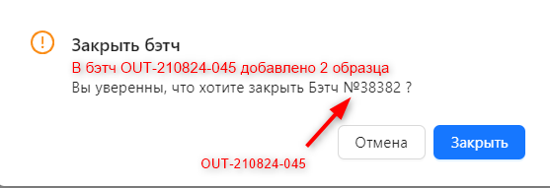
Комментарий к образцу без бэтча. Запрет на закрытие бэтча в случае если есть образцы не добавленые в бэтч и без комментария. | В текущий бэтч не добавлены образцы. Закрыть бэтч без указания комментария к каждому образцу, не добавленному в бэтч, нельзя. | 5 из 5 | Средняя (фронт или бэк) | Куда пойдут комментарии дальше? Выделить типовые комментарии
Номер образца и название потока в сообщении об ошибке | Ошибка при добавлении в бэтч - сортировщику нужен номер образца, потому что на шк может не быть номера образца. Сюда же добавить название рабочего потока. | 5 из 5 | Средняя (бэк) | Образец уже добавлен в бэтч out- (уточнить у ОКС, точно ли везде нужно убрать номер бэтча и показывать бэтч аут) Ответ ОКС: да, Бэтч № нигде не используется
Подтверждение от сортировщика перед открытием нового бэтча | При работе с бэтчем, в случае сортировке образца из нового потока необходимо выводить сообщение с требованием подтвердить действие - образец из другого потока. вы действительно хотите открыть новый бэтч, не закрыв старый? | 5 из 5 | Низкая (фронт или бэк) | При работе с бэтчем, в случае сортировке образца из нового потока необходимо выводить сообщение с требованием подтвердить действие - образец из другого потока. вы действительно хотите открыть новый бэтч, не закрыв старый? (формулировку уточнить у окс) по БП они должны отставить образец из другого потока и вернуться к бэтчу, с которым они работали Ответ ОКС: Мы договорились, что мы не будем открывать второй бэтч, т.к. сортируют в один момент один поток. Такой образец надо отложить к другим образцам того же потока и отсортировать с ними. Не нужно давать возможность иметь одновременно два открытых бэтча. И выводить сообщение, что сканируется образец из другого потока
Снять ограничение по количеству образцов в бэтче | Сейчас есть ограничение в 100 образцов в одном бэтче. Сортировщику проще все образцы заводить в один бэтч | 2 из 5 | Низкая (бэк) | уточнить у интеграций, аффектит ли. Уточнить у разработки, действительно ли актуально ограничение
Не закрывать попапы с ошибками пока сортировщик не закроет сам вручную | Ошибки для сортировщика - это что-то нестандартное и требуют рассмотрения, поэтому скрывать их автоматически нельзя | 5 из 5 | Низкая (фронт)
Образцы без бэтча: кто сортировал | В образцах без бэтча нужно показывать кто отсортировал, автосортировщик или учётку сортировщика | 5 из 5 | Неизвестно
Заголовки на странице Логистической Сортировки | Не хватает заголовков таблиц: Бэтч и Список Бэтчей в Логистической Сортировке | 2 из 5 | Низкая (фронт)
Автоотправка описей на преднастроенные почты из интерфейса сортировки | Иметь администрируемый список почт, на которые можно было бы из сортировки отправлять описи аутсорсерам | 5 из 5 | Неизвестно | есть риск рассинхрона по времени с отправкой проб. Когда ОКС отправляют описи, в какой момент - уточнить Ответ ОКС: Сейчас описи отправляются на почту вручную после закрытия бэтчей. Обсуждали возможность отправки напрямую из интерфейса Логистической сортировки на адреса, которые можно будет там же и вносить для определенных потоков. Т.е. все же не автоматически, а по кнопке.
Бланк описи аутсорса - добавить количество образцов | На бланке описи должно быть количество образцов в бэтче | 5 из 5 | Неизвестно |  | 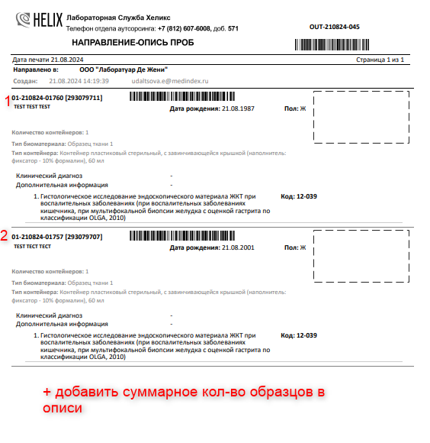
Сортировка значений по столбцам | На вкладку "Образцы без бэтчей" добавить сортировку значений по полю "Дата сортировки" | 2 из 5 | Низкая (фронт) | Зачем сортировать по дате? Как используется эта информация? | 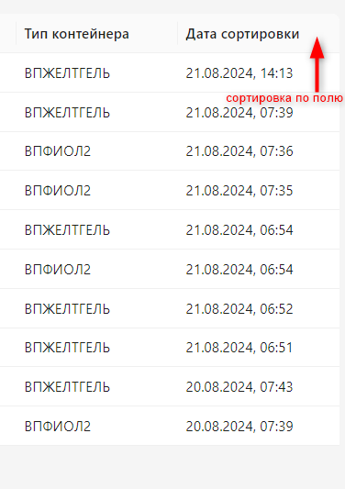
На вкладке "Образцы без бэтчей" должны находиться только образцы в статусе "В работе" | 1. Если образец отменён после сортировки, но не был добавлен в бэтч, то он не должен учитываться в образцах не вошедших в бэтч. 2. Если образец был отправлен к АС без добавления в бэтч и потом по нему проставлен результат и авторизован, он должен сразу исзезнуть из списка |  |  | Комментарии ОКС: отмененные после сортировки образцы отображаются в списке «Образцы без бэтчей». Нужно, чтобы они удалялись из списка сразу. Сейчас мы проводим проверку по таким образцам в ЛИС, чтобы увидеть отмененный статус – лишние действия. Есть редкие случаи, когда образцы отправлены АС без добавления в бэтч, потом по ним внесены результаты вручную, у образцов статус "Готов", но они отображаются в списке "Образцы без бэтчей", потому что изначально не были добавлены в бэтч. Да, таких случаев быть не должно, но тем не менее.
Если образец уже был добавлен в бэтч, но отменен в последствии, то по нему должно быть возможно поднять бэтч из логистической сортировки.
Отображать в бэтче те номера проб, под которыми они отправляются к АС. | Сейчас для потоков SPB-OUT-LDG и MSK-OUT-LDG настроена работа по внешнему ШК. Подумать можно ли отображать на вкладке "Образцы без бэтчей" и в описях label_id

